关系图
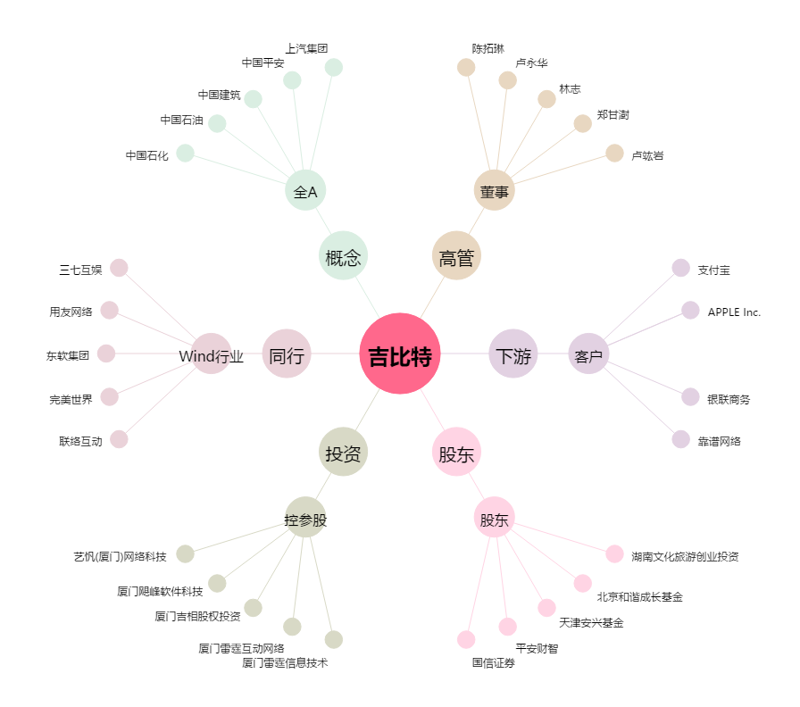
吉比特[603444.SH] - 关系概览图

